상품제안서
밀룩스 캡슐 볼펜샤프 블랙 | 상품코드: S37999

 |  |  |  |  |  |  | 02-713-8555 | www.synergygift.co.kr
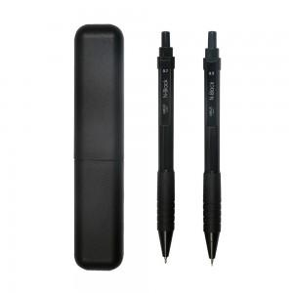

【상세/제작정보】 | <p><span style="font-size: 14pt;"></span><span style="font-size: 18.6667px;">※ 기본 케이스 1도 인쇄입니다.</span><span style="font-size: 14pt;">​</span></p><p><span style="font-size: 14pt;">※ 배송비 별도 상품(1박스 3,000원 부가세별도)</span></p>

【인쇄/포장옵션】 | 실크 / 캡슐케이스

【공급단가】 | 수량 | 100~ | 500~ | 1,000~ | 3,000~ | 5,000~
*VAT별도 | 단가 | 1,300원 | 1,270원 | 1,230원 | 1,170원 | 1,150원

【상품 URL】 | https://www.synergygift.co.kr:443/src/goods_detail.php?gdno=37999

